クラウドサービス利用及びリモート保守チェックリスト
仕様書別紙２
クラウドサービスの利用に係るチェックシート
●「クラウドサービス」は、インターネット上で提供しているクラウドサービス（パブリッククラウド）を対象とします。 ●「リモート保守」とは、AWS等のパブリッククラウド上の業務システムを事業者の保守拠点から保守することを指します。 ●以下、各項目については、対応状況記入欄に記載された、業務システムを導入/運用・保守する事業者やクラウド基盤事業者に対する確認結果を入力してください。 （業務システム事業者とクラウド基盤事業者が記載されている場合は、両事業者に確認した結果を入力してください。） ●対応状況記入欄に、業務システム事業者のみが記載されている場合でも、クラウド基盤事業者に関係する内容は、業務システム事業者からクラウド基盤事業者に確認を行い、回答してください。 （業務システム事業者を窓口にせずに、クラウド事業者と直接区が契約することが無いため、業務システム事業者が責任窓口である事を明確にするため、該当項目については、一律業務システム事業者と記載しています。） ●黄色でハイライトされた項目（「対応状況記入者」列,「対応状況」列,「対応状況に関する補足」列）に回答を記入してください。 ●本チェックシートの前提として、「港区情報安全対策指針」を遵守いただくことを原則とします。
 |  | 大分類 | 中分類 | 項目 | 補足説明 | 質問の意図 | 【対応状況】 対応可：〇 代替手段により 対応可△ 対応不可：✖ | 対応状況に関する補足 対応状況が「△」の場合は、代替手段を具体的に記載してください。
例 |  |  |  | 区との契約については、日本国の法令に準拠するものとする。 また、契約に係る訴訟については、発注者の事務所の所在地を管轄する日本国の裁判所をもって合意による専属的管轄裁判所とする。 | 区との契約は業務システム事業者ですが、利用するクラウド基盤事業者等含め契約上履行にあたっては、日本国の法令に準拠しています。 |  | ○対応可
1 | 利用基盤 | 利用基盤 | 基盤選択 | 利用するクラウド基盤を選択してください。 | その他を選択した場合、利用するクラウド基盤を「対応状況に関する補足」列に記入してください。 | -
2 | クラウド 基盤 | 契約 | 法令順守 | 区との契約については、日本国の法令に準拠するものとする。 また、契約に係る訴訟については、発注者の事務所の所在地を管轄する日本国の裁判所をもって合意による専属的管轄裁判所とする。 | - | -
3 | クラウド 基盤 | 契約 | 法令順守 | データセンタの設置場所は、日本の法令の範囲内で運用できる場所とする。 （注釈）本項目は、業務システムを導入する事業者が他事業者のクラウドを利用する場合はクラウド基盤事業者としての確認結果を、自社のクラウドを利用する場合は、業務システムを導入する事業者として確認結果を入力してください。 | - | -
4 | クラウド 基盤 | 契約 | 認証情報 | 第三者機関による認証（ISMS認証、プライバシーマーク、ISMAP等）の取得を確認する。 ただし、事業者がサービスを自社以外のクラウド基盤（PaaSもしくはIaaS）上で提供する場合は、PaaS事業者、IaaS事業者に対しても第三者機関による認証（ISMS認証、プライバシーマーク、ISMAP等）の取得を確認する。 | 事業者が「ISMS」、「プライバシーマーク」、「ISMAP」以外の認証を取得している場合は、取得された認証情報を「対応状況に関する補足」列に記入してください。 | 認証の取得により、サービス事業者やその基盤が一定のセキュリティ基準を満たしていることを確認できるため。
5 | クラウド 基盤 | 契約 | 責任範囲 | サービス内容と事業者の責任範囲を確認する。 上記については、クラウドサービス事業者が提供するサービスの責任範囲をあらかじめ確認してください。具体的には、ＩａａＳ・ＰａａＳ・ＳａａＳのクラウドサービスの種別に従って、区が管理する範囲と事業者が管理する範囲を事前に確認します。 | - | クラウドサービスの種別によって、事業者の責任範囲が異なるため、明確にする必要があるため。
6 | クラウド 基盤 | 契約 | 事故歴 | 過去に（※１）情報資産の取り扱いに関して無事故（※２）であることを確認する。 （※１）ここで示す具体的な期間は、過去３年間とします。 （※２）ここで示す事故は、「個人情報保護委員会」もしくは監督省庁への報告対象となる情報漏えい等です。 | - | -
7 | クラウド 基盤 | 契約 | 損害賠償 | 損害賠償義務の事項について、契約書等に明記できることを確認する。 | - | -
8 | クラウド 基盤 | 契約 | 事故発生時の対応 | 事前に確認した事業者の責任範囲における事件または事故の発生時の対応（以下の事項等）について、契約書等に明記できることを確認する。 ・インシデント時の連絡手段、連絡先、連絡を受け付ける時間帯等 ・インシデントの原因究明と恒久対策を行う為の体制や対応時間帯 ・インシデントで被害を受けたシステム、サービスの復旧の行う為の体制や対応時間帯 | - | -
9 | クラウド 基盤 | 契約 | 障害時の対応 | 事業者やサービス利用者（または, 障害を自動検知する仕組み）からの障害報告等を通じて、障害範囲の特定ができることを確認する。 | - | -
10 | クラウド 基盤 | 契約 | 手順書の作成 及び更新 | 利用者用の以下操作手順の作成及び更新の対応が可能なことを確認する。 ・サービス内のサーバー、ネットワーク、ストレージ等のインストール、変更及び削除手順 ・サービスの起動、終了手順 ・バックアップ及び復旧手順 | - | -
11 | クラウド 基盤 | 契約 | 問い合わせ | 事業者への問い合わせ先（氏名、メールアドレス、電話番号、FAX番号）を契約書等に明記できることを確認する。 | - | -
12 | クラウド 基盤 | 契約 | 情報資産の利用 | 事業者による各種情報資産の目的外利用を禁止する事項について、契約書等に明記できることを確認する。 | - | -
13 | クラウド 基盤 | 規定 | アクセスログ | 提供サービスに関するアクセスログの管理について、以下事項を契約書等に明記できることを確認する。 ・保存期間 ・アクセスログの参照および提供方法 | アクセスログの保存期間に関しては、原則７年間（※）とします。 ※電子計算機詐欺罪における時効の期間を踏まえて、７年間を定めています。 | -
14 | クラウド 基盤 | 規定 | アクセス制御 | アクセス制御機能について、 区が指定したネットワーク環境に限定したアクセス制御（具体的には、グローバルIPアドレス等の情報によるアクセス制御）が可能なことを確認する。 | - | 特定のネットワーク環境に限定したアクセス制御を実施することで、システムへの不正アクセスを抑制する必要があるため。
15 | クラウド 基盤 | 規定 | データ削除 | クラウド内に保存した個人情報等の消去や廃棄の際は、対象の情報が復元不可能な状態にすること（以下の事項等）を契約書等に明記できることを確認する。 ・データの暗号化に利用した暗号鍵を消去した事の確認 ・データ消去ソフト／ツールの利用して消去した事の確認 ・消去を実施した旨を記入した確認報告書の提示 | - | -
16 | クラウド 基盤 | 規定 | ID/パスワード管理 | ID/パスワード管理について、下記の事項を遵守することが可能であること。 ・パスワードには、個人的な情報は避け、複雑なパスワード（大・小文字英字・数 字・記号を使用）を設定すること ・使いまわしのID/パスワードを使用しないこと ・定期的（6か月毎 etc.）にパスワードを変更すること | ここで示すものは、主要なクラウドサービスであるAzure、AWS、GCP（Google Cloud Platform）、Salesforce（※）が提供するIAM（ Identity and Access Management ）に該当する「ID管理機能」と「アクセス制御機能」となります。 ※：Salesforceの場合は、Salesforce Identityという機能が上記機能を担います。 | -
17 | クラウド 基盤 | 規定 | ユーザー 認証機能 | アクセス制御機能について、 IDとパスワードの認証以外の認証手段（以下例参照）の有無を確認する。 例： ・ICカード利用による認証 ・USB（USBトークンキー等）による認証 ・生体情報による認証 ・ワンタイムパスワードによる認証 ・上記以外の提供可能な認証 | 確認した認証手段を「対応状況に関する補足」列に記入してください。 | -
18 | クラウド 基盤 | 規定 | データ及び 通信の 暗号化 | 以下の暗号化機能及び仕組みがあることを確認してください。 ・データ暗号化に利用した暗号化鍵を管理する仕組み ・サービス内で保管する情報資産の暗号化 ・区の利用する環境とクラウドサービスの間の通信経路の暗号化 | Azure、AWS、GCP等の主要なクラウドサービスにおいては、以下のような暗号関連機能を管理する仕組を提供しています。 ・Azure：Key Vault ・AWS：AWS Key Management Service ・GCP：Cloud Key Management ・Oracle Cloud：Oracle Cloud Infrastructure Key Management ・Salesforce: Shield Platform Encryption 「区の利用する環境とクラウドサービスの間の通信経路の暗号化」では、暗号化通信プロトコルに、TLS（Transport Layer Security）を利用していること、さらにTLSのバージョンが1.2以上（※）であることを事前にしてください。 ※：バージョン1.2以前のものは、不正アクセスおよび盗聴に悪用可能な脆弱性が残存していますので、バージョン1.2以上の利用が必要となります。 | -
19 | クラウド 基盤 | 規定 | 障害時の対応 | 事業者が責任対象となる障害を検知する機能及び対応について確認してください。 ・事業者側で障害を検知する機能があること ・障害時の対応ルート ・障害時の連絡先等となる連絡ルート | 「障害時の対応ルート」に関して、以下の事項に係る対応ルートを確認してください。 ・障害検知（検知、管理者（保守担当者、港区担当職員）へ通知 等） ・原因追及（情報収集、原因特定 等） ・復旧作業（障害対処、復旧 等） 「障害時の連絡先等となる連絡ルート」に関しては、障害発生時のクラウドサービス事業者の以下の連絡先情報等を確認してください。 ・担当者氏名 ・担当者の電話番号 ・担当者のメールアドレス | -
20 | クラウド 基盤 | サポート | サービス変更 | 事業者が提供するサービスを変更する際には、事前協議を実施することを契約書等に明記できることを確認する。 | 契約書作成の際に、左記の事項が記入されていることを確認してください。 | -
21 | クラウド 基盤 | サポート | サービスレベル | 事業者と合意した以下事項等について、契約書等に明記できることを確認する。 ・サービスレベルの保証 ・サービス提供の前提条件 ・保証対象となるサービスの内容や責任範囲 ・サービスの品質水準（利用時間・停止時間等の定量的な数値で示す） ・ここでの取り決めを守れなかった場合に課せられるペナルティ | 左記含む、契約書等に明記できない事項があれば、「対応状況に関する補足」列に記入してください。 | -
22 | クラウド 基盤 | サポート | 障害時の対応 | 障害の発生時は、事前に協議した区の連絡先に連絡し、区と連携して再発防止策を講じる為の支援ができることを確認する。 | - | 障害の早期発見と範囲特定結果などの連絡を迅速に行うことで、サービスのダウンタイムを最小限に抑えることができるため。
これより以下はリモート保守に係るチェックリストです。
23 | リモート保守 | 契約 | 監査権限 | 各質問（項番23-36）に係るセキュリティ対策が問題なく実施されていることを発注者が監査可能であるか確認する。 | 発注者による監査を実施することが不可能な場合、その理由を「対応状況に関する補足」列に記入してください。 ・実施方法 ⇒システムの各管理担当者の立会いのもと、港区情報安全対策指針及びリモート保守チェックシートに照らして、区の担当者がリモート保守の実施前及び実施後年１回程度、現場の視察及び証跡の収集などを実施する。 ・頻度 ⇒原則として、システム管理担当者が要求した場合につき、対応すること（目安：年1回） | -
24 | リモート保守 | 接続拠点 | ユーザ アカウント | ユーザアカウントについて、以下観点での制御が実施されていることを確認する。 ・必要最小限のアカウント数であること ・定期的にアカウントの棚卸が実施されること ・異常なログインを検出する仕組みがあること | - | ・必要最小限のアカウント数を維持することで、管理の手間を減らし、セキュリティの脆弱性を減少させることができるため。 ・異常なログインを早期に検出し、対応することで、不正アクセスを未然に防ぎ、データの安全性を確保することができるため。
25 | リモート保守 | 接続拠点 | 専用の 物理環境構築 | 作業場所のセキュリティ対策として、以下が実施されていることを確認する。 ・社内業務の作業場所とは分離した保守・運用エリアにて作業を実施されること ・保守・運用エリアに入退出時、ICカード等を用いた認証が実施されること ・監視カメラが複数箇所に設置されており、死角が無いこと | - | セキュリティの境界を明確にすることで情報漏洩リスクの低減及び特定が可能となるため。
26 | リモート保守 | 接続拠点 | 認証 | 事業者のリモート保守専用端末のアクセス制御について、 IDとパスワードの認証以外の認証手段（以下例参照）を確認する。 例： ・ICカード利用による認証 ・USB（USBトークンキー等）による認証 ・生体情報による認証 ・ワンタイムパスワードによる認証 ・上記以外の提供可能な認証 | IDとパスワードの認証以外に追加の認証機能の提供が必要です。 | -
27 | リモート保守 | 接続拠点 | 端末制御 | 事業者がリモート保守時に利用する端末について、以下の対策が実施されていることを確認する。 ・通常の業務端末とは別の保守・運用専用端末を使用すること ・ウイルス対策ソフトやエンドポイントセキュリティをが導入されていること ・のぞき見防止フィルムの使用等の策が講じられていること | - | -
28 | リモート保守 | 接続拠点 | 活動の証跡管理 | 入退室や操作のログが適切に管理されていることを確認する。 具体的な管理方法については、「対応状況に関する補足」列にご記載ください。 例） ・入退室・端末操作のログの取得 ・定期的なログのバックアップ | アクセスログの保存期間に関しては、原則７年間（※）とします。 ※電子計算機詐欺罪における時効の期間を踏まえて、７年間を定めています。 | -
29 | リモート保守 | 接続拠点 | データ管理 | データの管理に関して、以下の事項を契約書に明記可能であることを確認する。 ・原則データの持ち出しは禁止すること ・やむ負えず、データを持ち出しする必要がある場合は、必要となる手続きを実施の上、持ち出しすること | 【持ち出す際の手順】、 １．持ち出すデータを格納する媒体の登録を区に申請する ２．持ち出すデータについて、システム所管課に持出申請する ３．２．承認後、持ち出すデータを登録済みの媒体に格納し、持ち出す ４．持ち出し後、不要となったデータを削除する | -
30 | リモート保守 | 接続時の ネットワーク | アクセス経路 | 対象クラウド環境へのアクセス方法において、以下の仕組みが構築されており、本経路以外からのアクセスが不可能であることを確認し、具体的な対応内容を「対応状況に関する補足」列に記入してください。 ・専用線経由の接続 ・リモートデスクトップGWやBastion環境等を経由した接続 | 現状専用線に対応していない場合、今後の対応可否について「対応状況に関する補足」列に記入してください。 | ・安全な通信経路を確保するために、専用線も用いた高度なセキュリティと安定した通信回線を利用する必要があります。 ・業務システムへの直接アクセスは制限する必要があります。
31 | リモート保守 | 接続時の ネットワーク | 通信の アクセス制御 | インバウンド・アウトバウンド共に必要最小限のアクセスのみ許可するよう制御可能であることを確認にする。 | - | -
32 | リモート保守 | 接続時の ネットワーク | 監視 | IDS等による異常アクティビティの監視が実施されていることを確認する。 | - | -
33 | リモート保守 | 接続時の ネットワーク | 暗号化 | 保守事業者の利用環境とクラウドサービスの間の通信の暗号化機能があることを確認する。 | Azure、AWS、GCP等の主要なクラウドサービスにおいては、以下のような暗号関連機能を管理する仕組を提供しています。 ・Azure：Key Vault ・AWS：AWS Key Management Service ・GCP：Cloud Key Management ・Oracle Cloud：Oracle Cloud Infrastructure Key Management 暗号化通信プロトコルに、TLS（Transport Layer Security）を利用していること、さらにTLSのバージョンが1.2以上（※）であることを事前にしてください。 ※：バージョン1.2以前のものは、不正アクセスおよび盗聴に悪用可能な脆弱性が残存していますので、バージョン1.2以上の利用が必要となります。 | TLSによりデータを暗号化することで、通信内容を保護し、機密性・完全性を確保することが可能であるため。
34 | リモート保守 | 接続時の ネットワーク | 通信の証跡管理 | 通信のログを取得及び管理していることを確認する。 また、通信ログの保存期間については、「対応状況に関する補足」列に記載をお願いいたします。 例） ・通信ログの取得 ・定期的なログのバックアップ | アクセスログの保存期間に関しては、原則７年間（※）とします。 ※電子計算機詐欺罪における時効の期間を踏まえ、７年間を定めています。 | -
...

ID パスワード認証に加えて
認証の３要素は、以下図の通り、（１）知識情報、（２）所持情報、（３）生体情報 からなります。 一般的に広く利用されている認証情報は、（１）の知識情報（ID・パスワード、親族やペットの名前等）ですが、近年 攻撃側は、（１）の知識情報に対して、以下●のような攻撃をしかけて不正アクセスを実際に行っています。 ●利用者が利用する可能性が高いパスワード情報をもとに IDとパスワードを 非連続かつ自動的に 確認するプログラムを利用して 不正アクセスする ●皆さんが利用しているSNS等の情報を調査・分析を行い、IDとパスワードを推測して、不正アクセスする このように、認証情報が （１）の要素のみの場合は、不正アクセスを受ける可能性が高くなりますので、 いか図の通り、 追加で （２）の所持情報 または （３）生体情報 を 利用することが 重要となります。

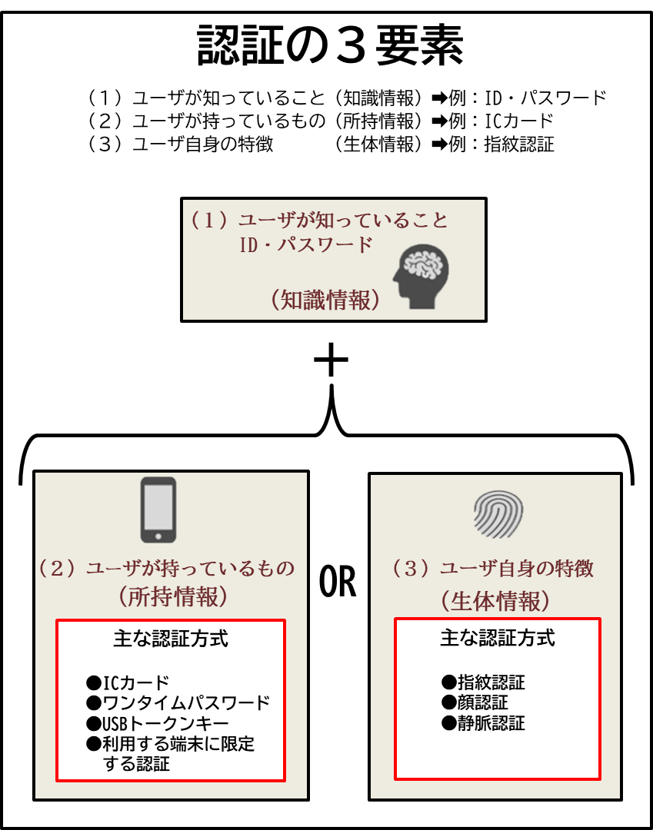

クラウドサービスの種類毎の管理責任範囲
